画面設計
稼働分類売上比較（仮） |  | 作成者 | 石津 | 作成日 | 2021-08-05 | script insert menu màn hình tại mysql
 |  |  |  |  |  | insert into ba.menu_master values('2021-07-21 11:29:20', '2021-07-21 11:29:20', '001', '6', '書店向けメニュー', '1', '', '6', '');
 |  | 更新者 | Kiet-LL | 更新日 | 2021-08-17 | insert into ba.menu_master values('2021-07-21 11:29:20', '2021-07-21 11:29:20', '002', '6', '書店向けメニュー', '1', '', '6', '');
 |  |  |  |  |  | insert into ba.menu_master values('2021-07-08 08:21:21', '2021-07-08 08:21:21', '001', '264', '稼働分類売上比較', '2', '6', '40', 'report/genre_sales_comparison');
概要 | Nhân viên nhà sách có thể sử dụng, và dự định add thêm vào menu VARIO của BA. Khi chọn tháng năm đối tượng, thì sẽ hiển thị số lượng doanh thu của Năm lựa chọn 選択年、Năm trước 前年、Năm trước nữa 前々年 của tháng đối tượng của từng genre. Khi đó, sẽ thực hiện biểu đồ hóa bằng/ với Số tiền doanh thu theo anchor. Về mặt kết quả thì kết quả so sánh sẽ được hiển thị cho từng Class cửa hàng 店舗区分 đã chọn. |  |  |  |  | insert into ba.menu_master values('2021-07-08 08:21:21', '2021-07-08 08:21:21', '002', '264', '稼働分類売上比較', '2', '6', '40', 'report/genre_sales_comparison');

 |  |  |  |  |  | _APP_ID
 |  |  |  |  |  | mBAWEB-v264a

Hiển thị bảng bên dưới đây khi nhấn button 「集計実行」.
Default là không hiển thị bảng bên dưới.
Về format download thì tham chiếu 「ジャンル別集計DLフォーマット」
画面キャプチャ
タブ：ジャンル別選択時
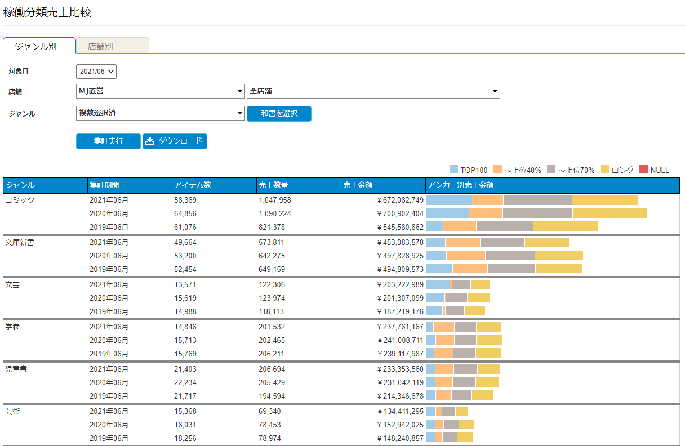
Khi click 「和書を選択」, thì đối tượng check của genre sẽ được chuyển sang đối tượng đang có gắn 〇 trong 和書 của sheet 「【選択リスト】ジャンル」.

・mục chọn cửa hàng 1 thì chỉ có thể chọn duy nhất 1 class cửa hàng
・mục chọn cửa hàng 2 thì chỉ có thể chọn duy nhất 1 cửa hàng

Hiển thị default như sau:
Tháng đối tượng：Tháng năm (YYYY/MM) là tháng đã truy cập trước đó
Cửa hàng：Toàn bộ cửa hàng
Genre：Đã chọn nhiều（Tham chiếu default ở sheet 「【選択リスト】ジャンル」）

Khi di chuyển con trỏ sang từng màu sắc của biểu đồ thì sẽ hiển thị những giá trị sau đây của từng anchor（hình bên dưới）
・アンカー ・アンカーごとのアイテム数 ・アンカーごとの売上数量 ・アンカーごとの売上金額 ・前年度比

thực hiện thống kê genre đã chọn Về thời gian thống kê thì hiển thị [Tháng năm đối tượng]、[Thống kê của 1 năm trước, 2 năm trước của tháng năm đối tượng].

タブ：店舗別選択時

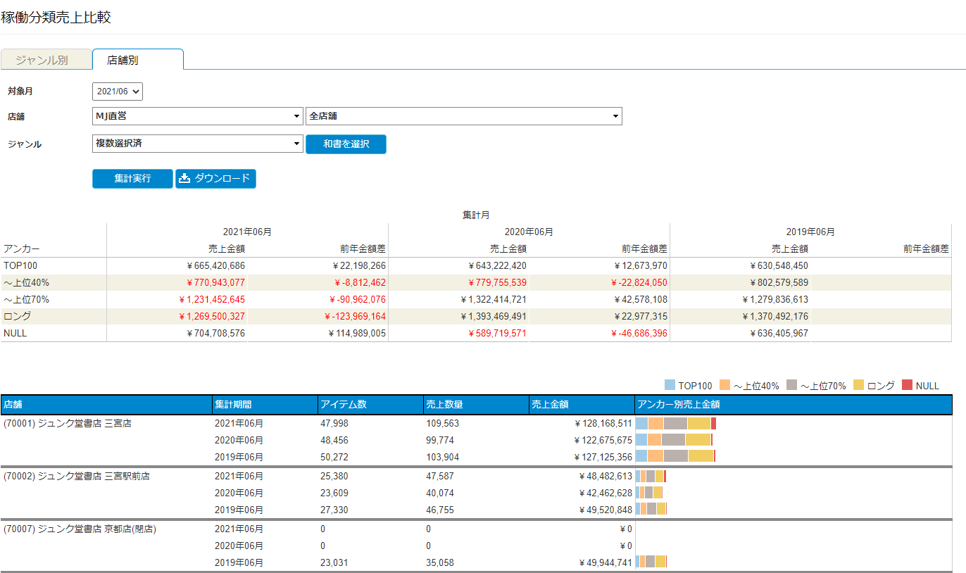

・mục chọn cửa hàng 1 thì chỉ có thể chọn duy nhất 1 class cửa hàng
・mục chọn cửa hàng 2 thì có thể chọn nhiều cửa hàng
・Khi chọn 「全店舗」, thì các mục chọn khác sẽ chuyển sang màu xám và không thể chọn được
・Khi không chọn 「全店舗」, sẽ không chuyển sang màu xám và có thể chọn tất cả các mục chọn

Sau đây là những điểm khác biệt so với Theo cửa hàng 店舗別:
① Về format khi download thì tham chiếu 「店舗別集計DLフォーマット」
② Khi nhấn button 「集計実行」, thì tổng giá trị của cửa hàng và genre đã chọn sẽ được hiển thị ở phía trên
③ Khi thống kê theo cửa hàng thì cột ngoài cùng bên trái của kết quả thống kê sẽ là Thông tin cửa hàng 店舗情報. Tùy vào cách chọn cửa hàng mà biểu hiện sẽ thay đổi như sau:
Khi chỉ chọn 1 cửa hàng：Chỉ hiển thị 1 cửa hàng
Khi chọn nhóm cửa hàng：Hiển thị tất cả các cửa hàng trực thuộc nhóm cửa hàng
※Nhóm cửa hàng：Mục chọn thứ 2 của cột chọn cửa hàng thì đang là 「全店舗 (Tất cả cửa hàng)」
Khi chọn các cửa hàng không phải 全店舗 (Tất cả cửa hàng thì hiển thị các cửa hàng được chọn

Chỉ thực hiện thống kê genre đã chọn cho nhóm cửa hàng đã chọn.
Về thời gian thống kê thì hiển thị [Tháng năm đối tượng]、[Thống kê của 1 năm trước, 2 năm trước của tháng năm đối tượng].

